アニメーション作成
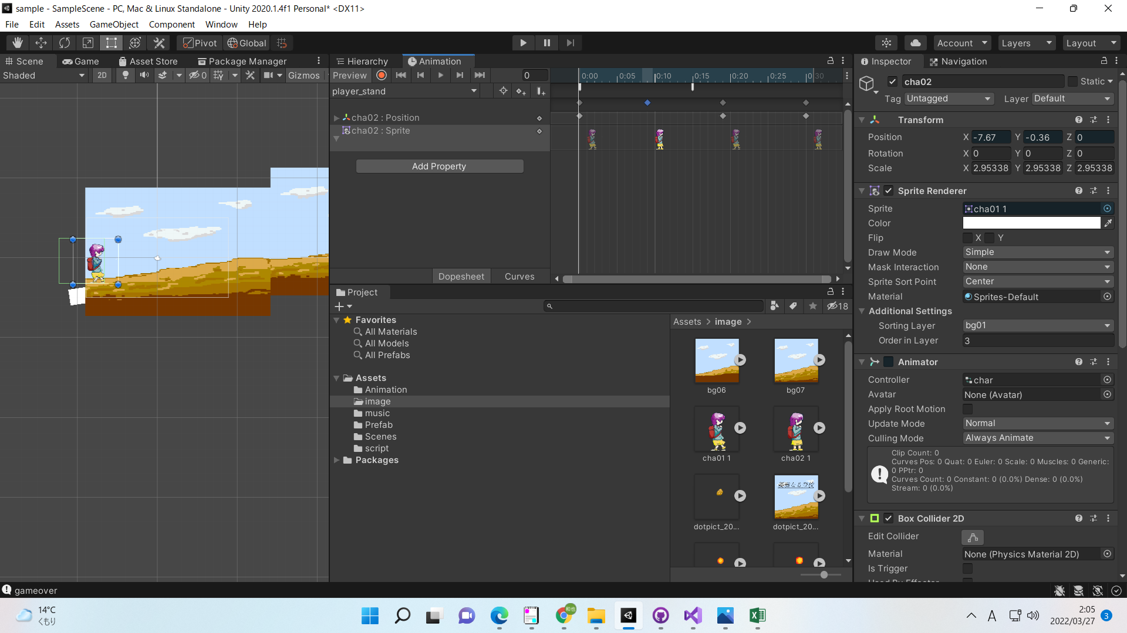
アニメーション作成

①ドラックアンドドロップで画像を配置する

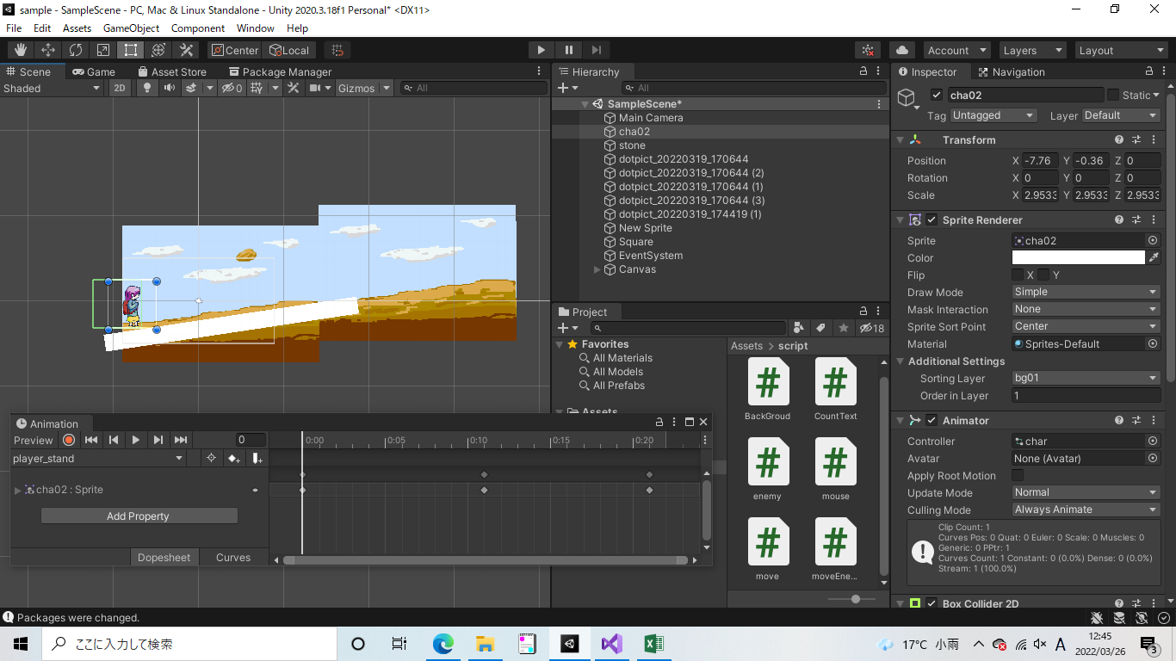

②animatorを追加

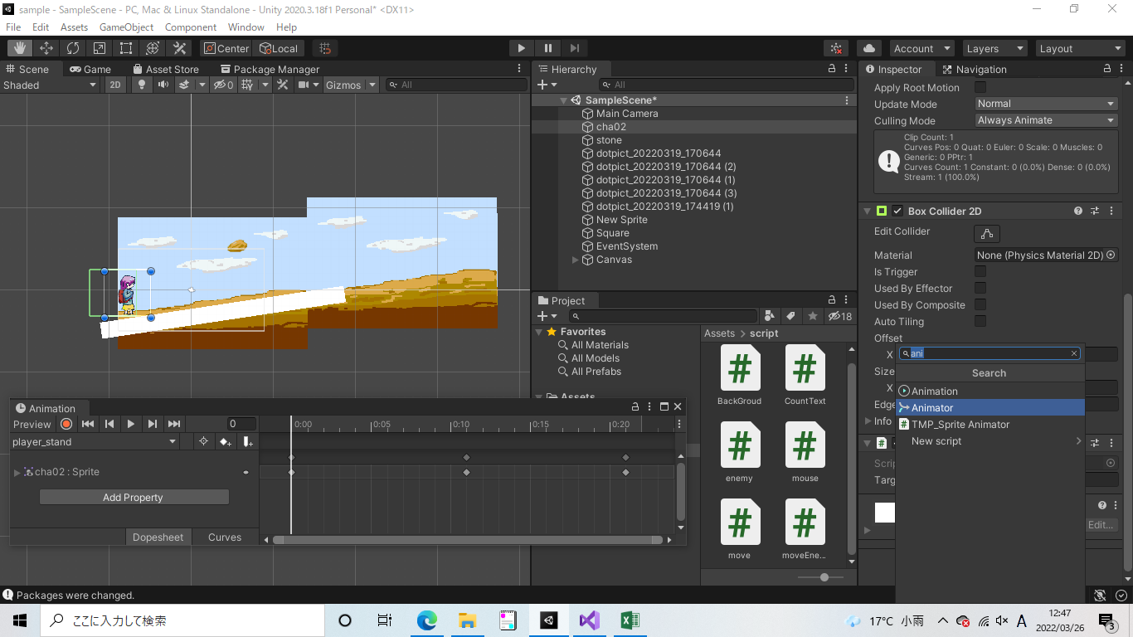

③Window>Animation>Animationにてアニメーション設定用のウインドウを表示
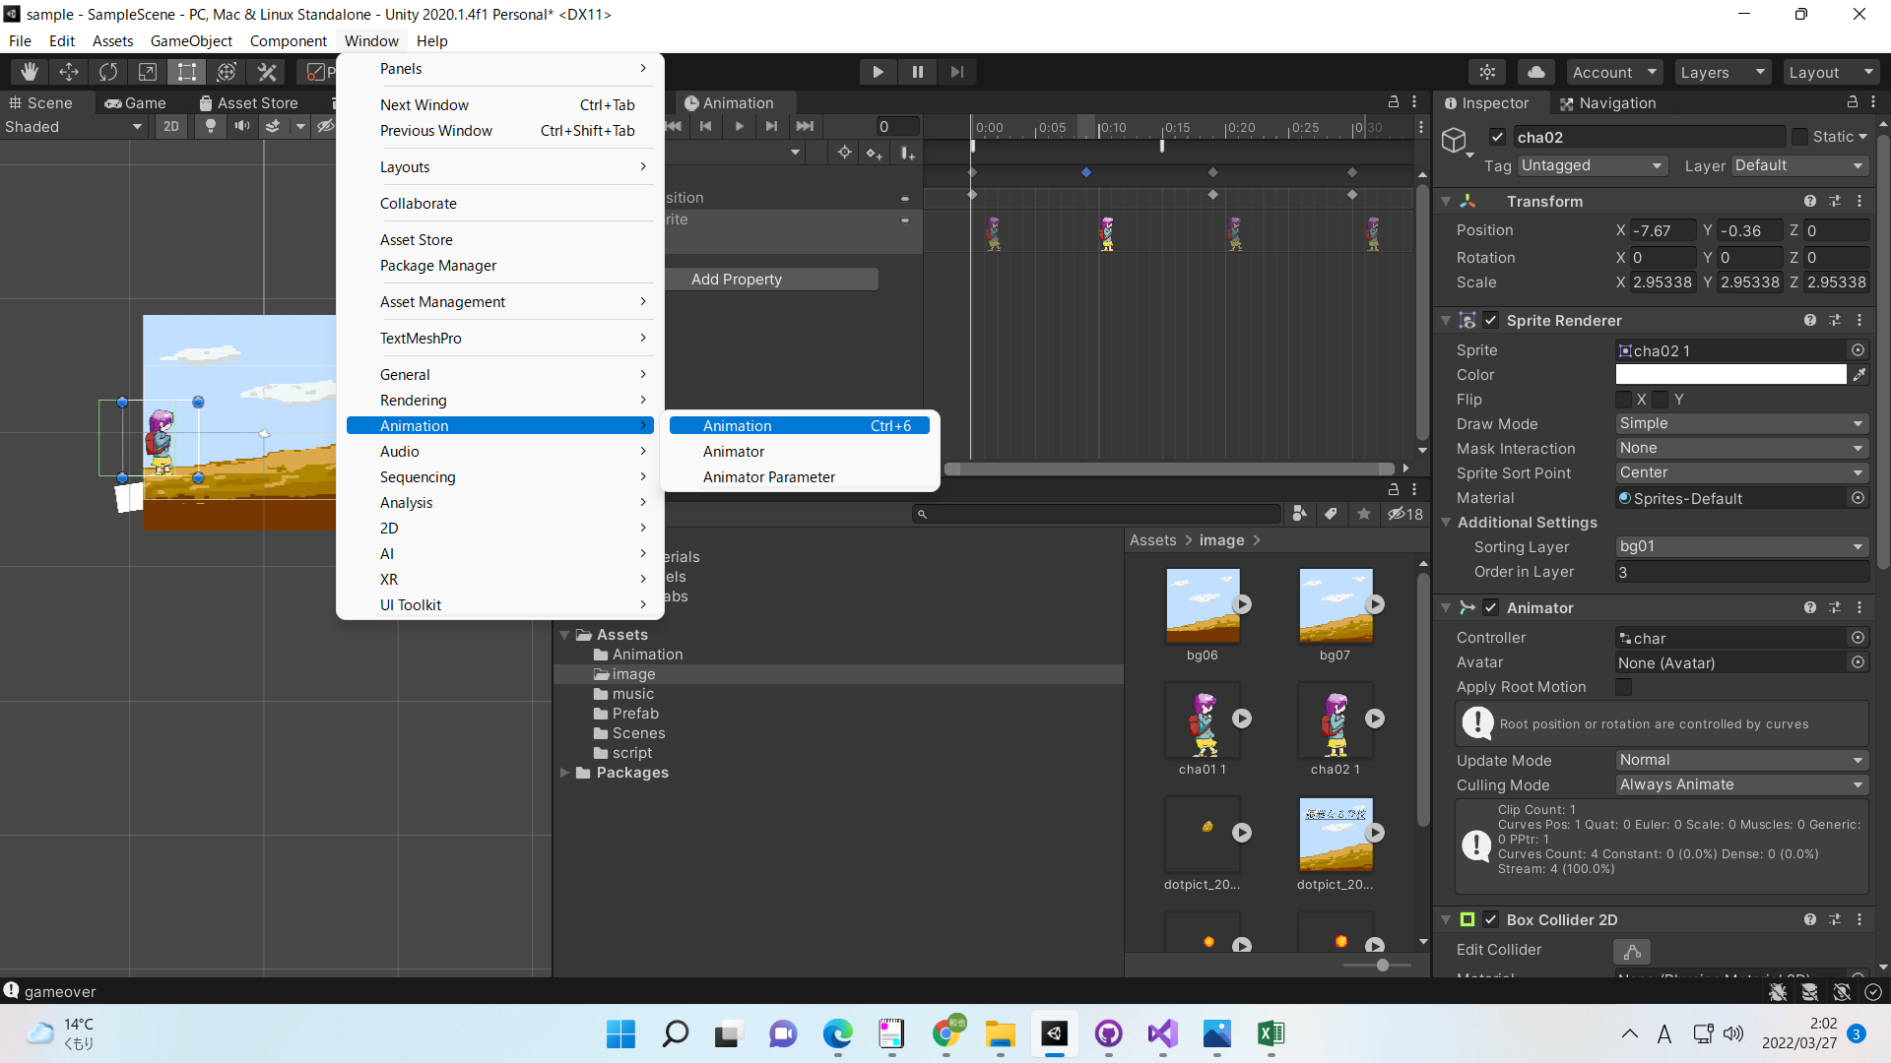

④ドラックアンドドロップで各秒数で表示したい画像を設定

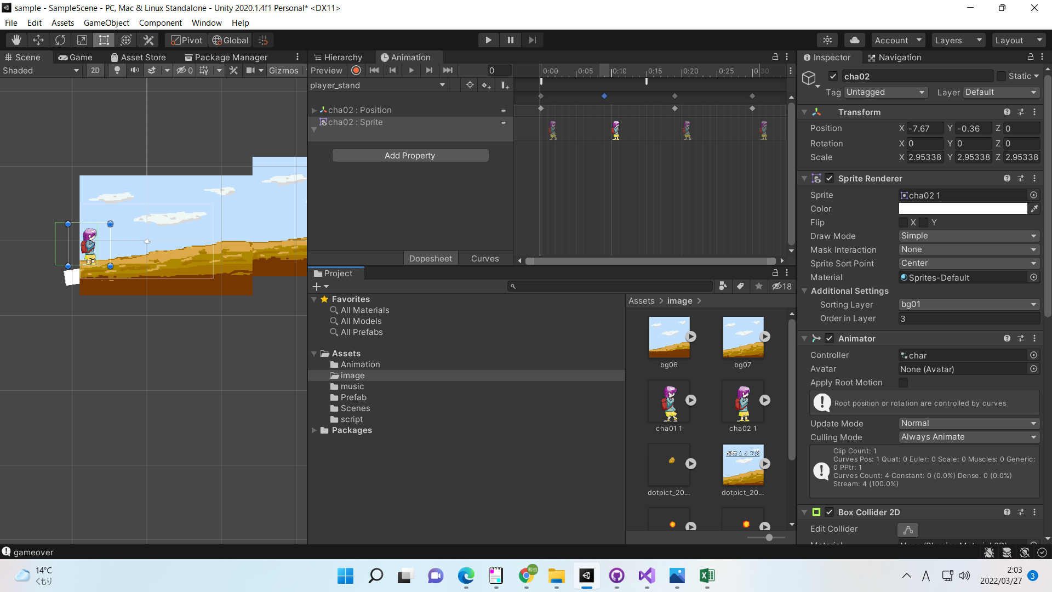

⑤〇（キーフレーム記録）ボタンを押し、各秒数画像の位置や大きさ等を変更する
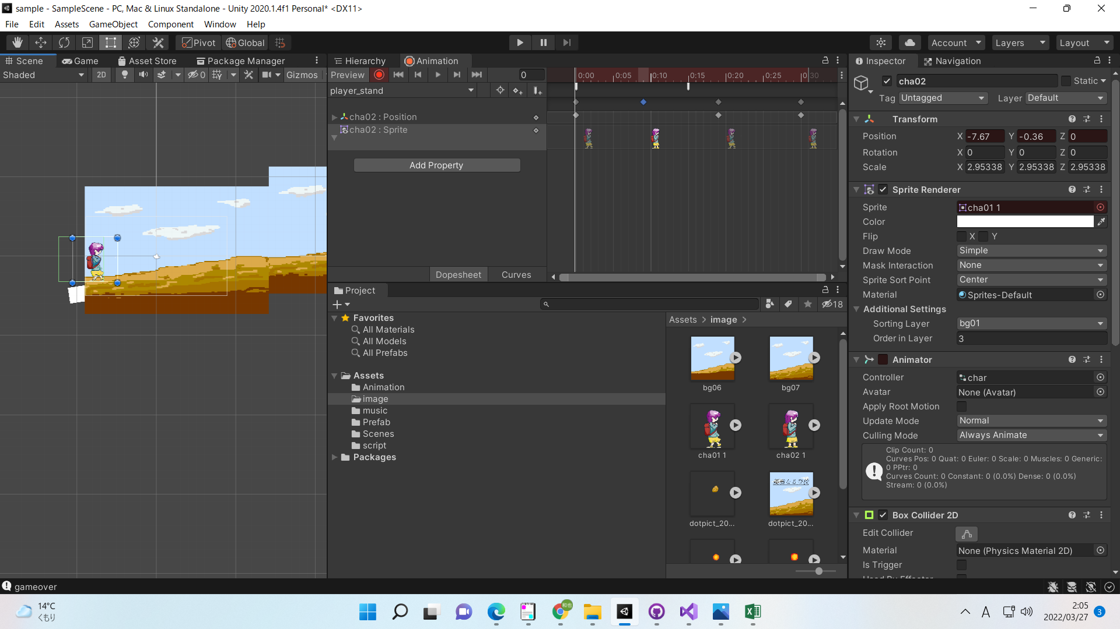

⑥もう一度〇ボタンを押すと、⑤で変更した値に変化するアニメーションが作成できる

